Graphique 1
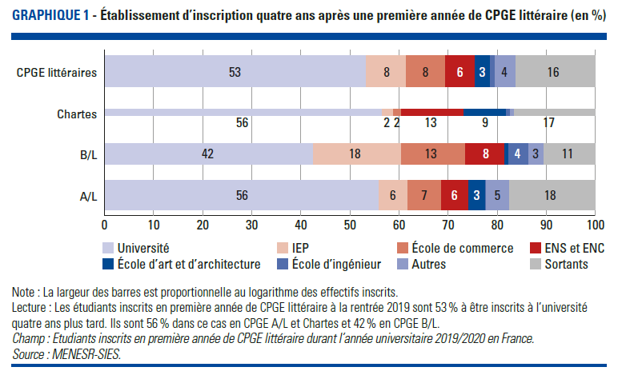
Graphique 1. Etablissement d’inscription quatre ans après une première année de CPGE littéraire (en %)
Retour au sommaire

Rentrée 2023 | CPGE littéraires | Voie de CPGE littéraire
 |  | A/L | B/L | Chartes
Université | 53 | 56 | 42 | 56
IEP | 8 | 6 | 18 | 2
Ecole de commerce | 8 | 7 | 13 | 2
ENS et ENC | 6 | 6 | 8 | 13
Ecole d'art et d'architecture | 3 | 3 | 0 | 9
Ecole d'ingénieur | 0 | 0 | 4 | 0
Autres | 4 | 5 | 3 | 0
Sortants | 16 | 18 | 11 | 17

Lecture : Les étudiants inscrits en première année de CPGE littéraire à la rentrée 2019 sont 53 % à être inscrits à l’université quatre ans plus tard. Ils sont 56 % dans ce cas en CPGE Chartes et A/L et 42 % en CPGE B/L.
Champ : Etudiants inscrits en première année de CPGE littéraire durant l’année universitaire 2019/2020 en France.
Source : MENESR-SIES.

Graphique 2
Graphique 2. Parcours des étudiants de CPGE littéraire pendant leur classe préparatoire (en %)
Retour au sommaire

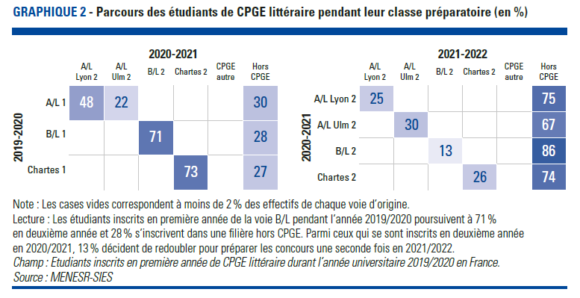
 |  | 2020-2021
 |  | En 2ième année de CPGE littéraire |  |  |  | Autres filière de CPGE | Hors CPGE
 |  | A/L Lyon 2 | A/L Ulm 2 | B/L 2 | Chartes 2
2019-2020 | A/L 1 | 48 | 22 | 0 | 0 | 0 | 30
 | B/L 1 | 1 | 0 | 71 | 0 | 1 | 28
 | Chartes 1 | 0 | 0 | 0 | 73 | 0 | 27

 |  | 2021-2022
 |  | Redoublement de la 2ième année deCPGE littéraire |  |  |  | Autres filière de CPGE | Hors CPGE
 |  | A/L Lyon 2 | A/L Ulm 2 | B/L 2 | Chartes 2
2020-2021 | A/L Lyon 2 | 25 | 0 | 0 | 0 | 0 | 75
 | A/L Ulm 2 | 2 | 30 | 0 | 0 | 0 | 67
 | B/L 2 | 0 | 0 | 13 | 0 | 0 | 86
 | Chartes 2 | 0 | 0 | 0 | 26 | 0 | 74

Note : Les cases blanches correspondent à moins de 2 % des effectifs de chaque voie d’origine.
Lecture : Les étudiants inscrits en première année de la voie B/L pendant l’année 2019/2020 poursuivent à 71 % en deuxième année et 28 % s’inscrivent dans une filière hors CPGE. Parmi ceux qui se sont inscrits en deuxième année en 2020/2021, 13 % décident de redoubler pour préparer les concours une seconde fois en 2021/2022.
Champ : Etudiants inscrits en première année de CPGE littéraire durant l’année universitaire 2019/2020 en France.
Source : MENESR-SIES

Graphique 3
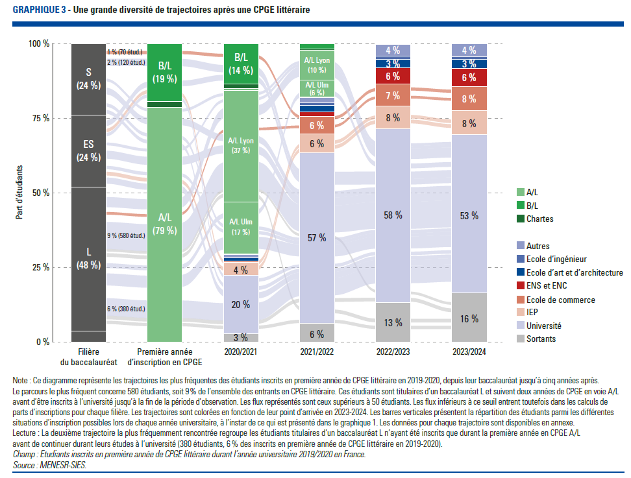
Graphique 3. Une grande diversité de trajectoires après une CPGE littéraire
Retour au sommaire

Filière du baccalauréat | Première année d'inscription en CPGE | 2020/2021 | 2021/2022 | 2022/2023 | 2023/2024 | Nombre d'étudiants | Part des étudiants
L | A/L | A/L Lyon | Université | Université | Université | 580 | 9
L | A/L | Université | Université | Université | Université | 380 | 5.8
L | A/L | A/L Ulm | Université | Université | Université | 260 | 4.1
L | A/L | A/L Lyon | A/L Lyon | Université | Université | 220 | 3.4
ES | A/L | A/L Lyon | Université | Université | Université | 170 | 2.7
S | B/L | B/L | Université | Université | Université | 160 | 2.4
S | A/L | A/L Lyon | Université | Université | Université | 140 | 2.2
ES | A/L | Université | Université | Université | Université | 130 | 2
ES | B/L | B/L | Université | Université | Université | 120 | 1.9
L | A/L | A/L Ulm | A/L Ulm | Université | Université | 100 | 1.6
ES | A/L | IEP | IEP | IEP | IEP | 80 | 1.2
L | A/L | A/L Lyon | Université | Sortants | Sortants | 80 | 1.2
L | A/L | Université | Université | Université | Sortants | 80 | 1.2
S | A/L | Université | Université | Université | Université | 80 | 1.2
ES | A/L | A/L Ulm | Université | Université | Université | 70 | 1.1
ES | B/L | IEP | IEP | IEP | IEP | 70 | 1.1
ES | B/L | Université | Université | Université | Université | 70 | 1.1
L | A/L | Université | Université | Sortants | Sortants | 70 | 1.1
S | A/L | A/L Ulm | Université | Université | Université | 70 | 1.1
S | B/L | B/L | Ecole de commerce | Ecole de commerce | Ecole de commerce | 70 | 1
ES | A/L | A/L Lyon | A/L Lyon | Université | Université | 60 | 0.9
L | A/L | A/L Lyon | Ecole de commerce | Ecole de commerce | Ecole de commerce | 60 | 0.9
L | A/L | A/L Lyon | Université | Université | Sortants | 60 | 0.9
S | A/L | A/L Lyon | A/L Lyon | Université | Université | 60 | 0.9

Note : Ce diagramme représente les trajectoires les plus fréquentes des étudiants inscrits en première année de CPGE littéraire en 2019-2020, depuis leur baccalauréat jusqu’à cinq années après. Le parcours le plus fréquent concerne 580 étudiants, soit 9 % de l’ensemble des entrants en CPGE littéraire. Ces étudiants sont titulaires d’un baccalauréat L et suivent deux années de CPGE en voie A/L avant d’être inscrits à l’université jusqu’à la fin de la période d’observation. Les flux représentés sont ceux supérieurs à 50 étudiants. Les flux inférieurs à ce seuil entrent toutefois dans les calculs de parts d’inscriptions pour chaque filière. Les trajectoires sont colorées en fonction de leur point d’arrivée en 2023-2024. Les barres verticales présentent la répartition des étudiants parmi les différentes situations d’inscription possibles lors de chaque année universitaire, à l’instar de ce qui est présenté dans le graphique 1. Les données pour chaque trajectoire sont disponibles en annexe.
Lecture : La deuxième trajectoire la plus fréquemment rencontrée regroupe les étudiants titulaires d’un baccalauréat L n’ayant été inscrits que durant la première année en CPGE A/L avant de continuer durant leurs études à l’université (380 étudiants, 6 % des inscrits en première année de CPGE littéraire en 2019-2020).
Champ : Etudiants inscrits en première année de CPGE littéraire durant l’année universitaire 2019/2020 en France.
Source : MENESR-SIES.

Graphique 4
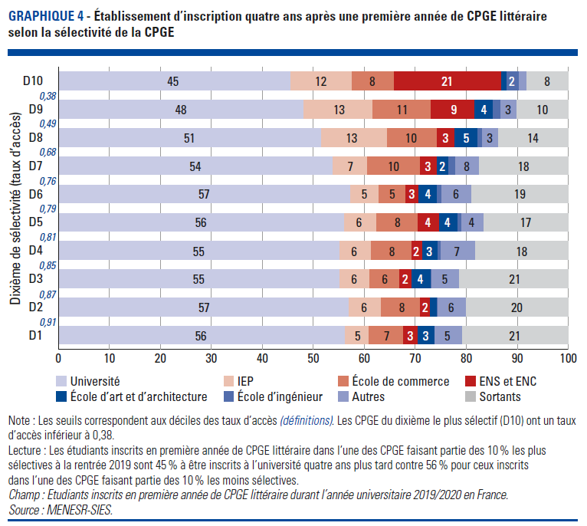
Graphique 4. Etablissement d’inscription quatre ans après une première année de CPGE littéraire selon la sélectivité de la CPGE
Retour au sommaire

Situation en n + 4 | D10 | D8 | D7 | D6 | D5 | D4 | D3 | D2 | D9 | D1
Université | 45 | 48 | 51 | 54 | 57 | 56 | 55 | 55 | 57 | 56
IEP | 12 | 13 | 13 | 7 | 5 | 6 | 6 | 6 | 6 | 5
Ecole de commerce | 8 | 11 | 10 | 10 | 5 | 8 | 8 | 6 | 8 | 7
ENS et ENC | 21 | 9 | 3 | 3 | 3 | 4 | 2 | 2 | 2 | 3
Ecole d'art et d'architecture | 0 | 4 | 5 | 2 | 4 | 4 | 3 | 4 | 0 | 3
Ecole d'ingénieur | 2 | 0 | 0 | 0 | 0 | 0 | 0 | 0 | 0 | 0
Autres | 0 | 3 | 3 | 5 | 6 | 4 | 7 | 5 | 6 | 5
Sortants | 8 | 10 | 14 | 18 | 19 | 17 | 18 | 21 | 20 | 21

Note : Les seuils correspondent aux déciles des taux d’accès (définition). Les CPGE du dixième le plus sélectif (D10) ont un taux d’accès inférieur à 0,38.
Lecture : Les étudiants inscrits en première année de CPGE littéraire dans l’un des établissements faisant partie des 10 % les plus sélectifs à la rentrée 2019 sont 45 % à être inscrits à l’université quatre ans plus tard contre 56 % pour ceux inscrits dans l’un des établissements faisant partie des 10 % les moins sélectifs.
Champ : Etudiants inscrits en première année de CPGE littéraire durant l’année universitaire 2019/2020 en France.
Source : MENESR-SIES.

Graphique 5
Graphique 5. Facteurs explicatifs de l’inscription dans l’un des établissements du top 7 quatre ans après la première année de CPGE littéraire
Retour au sommaire
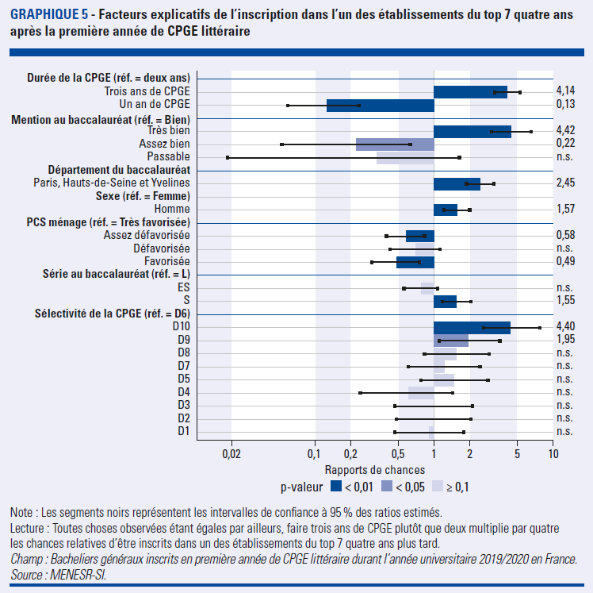
Dimension | Modalité | Probabilité d'être inscrit dans un établissement du top 7 en 2023-2024
 |  | Rapport de chance | Signif.
Durée de l'inscription en CPGE | 1 an | 0.13 | ***
 | 2 ans | ref.
 | 3 ans | 4.14 | ***
Mention au baccalauréat | Très bien | 4.42 | ***
 | Assez bien | 0.22 | **
 | Bien | ref.
 | Passable | - | n.s.
Département du baccalauréat | 75, 92 ou 78 | 2.45 | ***
 | Hors 75, 92 et 78 | ref.
Sexe | Femme | ref.
 | Homme | 1.57 | ***
PCS ménage | Très favorisée | ref.
 | Favorisée | 0.49 | ***
 | Assez défavorisée | 0.58 | ***
 | Défavorisée | - | n.s.
Filière au baccalauréat | L | ref.
 | ES | - | n.s.
 | S | 1.55 | ***
Dixième de sélectivité de la CPGE | D10 | 4.4 | ***
 | D9 | 1.95 | **
 | D8 | - | n.s.
 | D7 | - | n.s.
 | D6 | ref.
 | D5 | - | n.s.
 | D4 | - | n.s.
 | D3 | - | n.s.
 | D2 | - | n.s.
 | D1 | - | n.s.

Lecture : Toutes choses observées étant égales par ailleurs, faire trois ans de CPGE plutôt que deux multiplie par quatre les chances relatives d’être inscrits dans un des établissements du top 7 quatre ans plus tard.
Champ : Bacheliers généraux inscrits en première année de CPGE littéraire durant l’année universitaire 2019/2020 en France.
Source : MENESR-SI.

Graphique 6
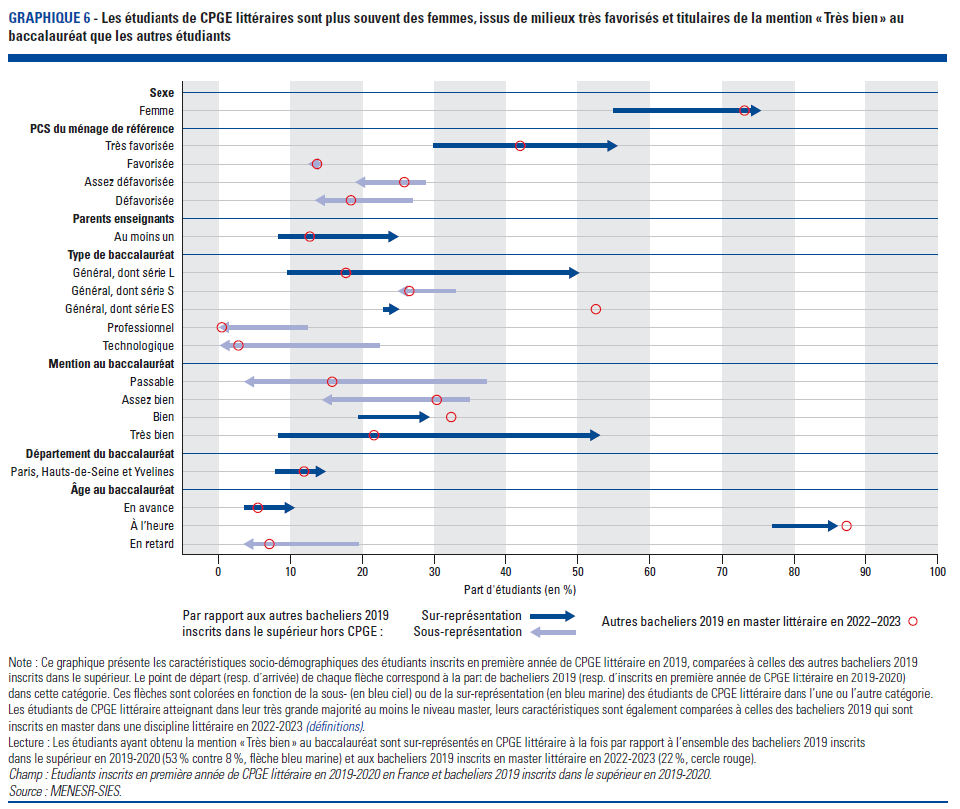
Graphique 6. Les étudiants de CPGE sont plus souvent des femmes, issus de milieux très favorisés et titulaires de la mention « Très bien » au baccalauréat que les autres étudiants
Retour au sommaire

Dimension | Modalité | Bacheliers 2019 | Bacheliers 2019 en master littéraire | Etudiants de CPGE littéraire
Sexe | Femme | 55 | 73 | 75
 | Homme | 45 | 27 | 25
PCS | Très favorisée | 30 | 42 | 55
 | Favorisée | 14 | 14 | 12
 | Assez défavorisée | 29 | 26 | 19
 | Défavorisée | 27 | 18 | 13
Au moins un parent enseignant | Oui | 8 | 13 | 25
 | Non | 92 | 87 | 75
Voie au baccalauréat | L | 10 | 18 | 50
 | S | 33 | 26 | 25
 | ES | 23 | 52 | 25
 | Professionnel | 12 | 0 | 0
 | Technologique | 22 | 3 | 0
Mention au baccalauréat | Passable | 37 | 16 | 4
 | Assez bien | 35 | 30 | 14
 | Bien | 19 | 32 | 29
 | Très bien | 8 | 22 | 53
Département du baccalauréat | 75, 92 ou 78 | 8 | 12 | 15
 | Hors 75, 92 et 78 | 92 | 88 | 85
Âge au baccalauréat | En avance | 4 | 6 | 10
 | À l'heure | 77 | 87 | 83
 | En retard | 19 | 7 | 7

Note : Ce graphique présente les caractéristiques socio-démographiques des étudiants inscrits en première année de CPGE littéraire en 2019, comparées à celles des autres bacheliers 2019 inscrits dans le supérieur. Le point de départ (resp. d’arrivée) de chaque flèche correspond à la part de bacheliers 2019 (resp. d’inscrits en première année de CPGE littéraire en 2019-2020) dans cette catégorie. Ces flèches sont colorées en fonction de la sous- (en bleu ciel) ou de la sur-représentation (en bleu marine) des étudiants de CPGE littéraire dans l’une ou l’autre catégorie. Les étudiants de CPGE littéraire atteignant dans leur très grande majorité au moins le niveau master, leurs caractéristiques sont également comparées à celles des bacheliers 2019 qui sont inscrits en master dans une discipline littéraire en 2022-2023 (définitions).
Lecture : Les étudiants ayant obtenu la mention « Très bien » au baccalauréat sont sur-représentés en CPGE littéraire à la fois par rapport à l’ensemble des bacheliers 2019 inscrits dans le supérieur en 2019-2020 (53 % contre 8 %, flèche bleu marine) et aux bacheliers 2019 inscrits en master littéraire en 2022-2023 (22 %, cercle rouge).
Champ : Etudiants inscrits en première année de CPGE littéraire en 2019-2020 en France et bacheliers 2019 inscrits dans le supérieur en 2019-2020.
Source : MENESR-SIES.

